Sheet1
 | WM_TBX_HUService_Main.cpp |  |  |  |  | WM_TBX_HUService_Pwr_Mgr.cpp |  |  |  |  |  | WM_TBX_HUSErvice.cpp

 | HUService_Main.cpp的main函数进入

 |  | HUService构建的日志打印

 | 创建通信需要的信号量（SIGIll(异常命令)、SIGSTOP、SIGTERM(终止信号)、SIGINT(交互信号)、SIGSEGV(无效信号)、SIGHUP(挂机)）

 | WmWatchDogInit |  |  | 它代码为灰，不会编译？

 |  |  | 开始线程

WM_TBX_HUService_Pwr_Mgr::getInstance().start(); |  |  |  |  |  |  |  | 设置电源模式为RUNNING |  | pSubscribeLst的大小

 |  |  |  |  |  |  |  |  |  |  |  |  |  |  |  |  |  |  |  |  |  |  |  | wmIPCMsgFunSet_t |  | 功能表？
 |  |  |  |  |  |  |  |  |  |  |  |  |  |  |  |  |  |  |  |  |  |  |  | wmIPCMsgFuncTable

 |  |  |  |  |  |  |  | 计算nSubscribeCnt

 | 每5s判断一次HUService是否结束

 |  |  |  |  |  |  |  | 创建pSubscribeLst，并对List进行赋值
 |  |  |  |  |  |  |  |  | pSubscribeLst干啥的？
 |  |  |  |  |  |  |  |  |  |  |  |  |  |  |  |  |  | WM_TBOX_IPCHandler.cpp

 |  |  |  |  |  |  | WM_TBOX_IPCHandler::getInstance().start |  |  |  |  |  |  |  |  |  |  |  | 若已经启动则返回true |  |  |  | m_bStarted

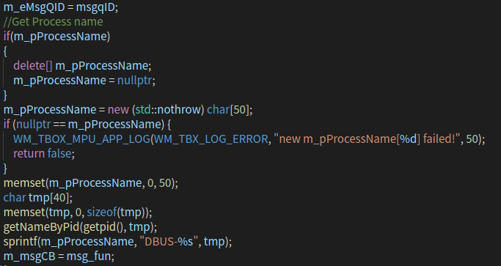
 |  |  |  |  |  |  |  |  |  |  | TRUE
 |  |  |  |  |  |  |  |  |  |  |  |  |  |  |  |  |  |  |  | 未启动

 |  |  |  |  |  |  |  | 删除pSubscribeLst并置空
 |  |  |  |  |  |  |  |  |  |  |  |  |  |  |  |  |  |  | 初始化m_eMsgQID，获取进程名字， 初始化m_msgCB

 |  |  |  |  | listen_port 监听端口 | WM_TBX_HUService::getInstance().start(5002,2) |  |  |  |  |  |  |  | pthread_create
 |  |  |  |  | max_conns 最大连接数

 |  |  |  |  |  |  |  |  |  |  |  |  |  |  |  |  |  |  |  |  |  |  |  |  |  | CDbuswrapper干啥的？
 |  |  |  |  |  |  |  |  |  |  |  |  |  | 注册回调函数 |  |  |  |  | dbus.initdbus |  |  |  | CDbuswrapper dbus; |  |  | 初始化dbus,根据输入的参数，配置bus并决定是否创建内部线程以监听bus总线

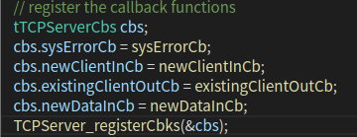
 |  |  |  |  |  |  |  |  |  |  |  |  |  |  |  |  |  |  |  |  |  |  |  |  |  | initdbus参数：
 |  |  |  |  |  |  |  |  |  |  |  |  |  |  |  |  |  |  |  | 创建线程 |  |  |  |  |  | pModuleName 调用模块名，可为任意字符串，为增加可读性，建议使用当前模块名
 |  |  |  |  |  |  |  |  |  |  |  |  |  |  |  |  |  |  |  |  |  |  |  |  |  | pSubscribeArray 监听数据的数组(使用预定义好的dataid)
 |  |  |  |  |  |  |  |  |  |  |  |  |  |  |  |  |  |  |  |  |  |  |  |  |  | iArrayElementCount 数组元素个数
 |  |  |  |  |  |  |  |  |  |  |  |  |  |  |  |  |  |  |  |  |  |  |  |  |  | callbackfunc 回调函数指针,收到监听的数据时会调用该函数

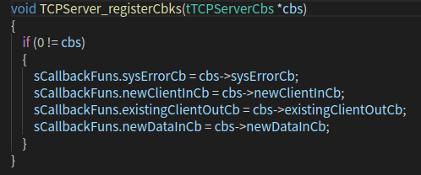
 |  |  |  |  |  |  |  |  |  |  |  |  |  |  |  |  |  |  | std::thread t(ipcMessageHandler);

 |  |  |  |  |  |  |  |  |  |  |  |  |  |  |  |  |  |  | t.detach() |  |  | 线程分离

 |  |  |  |  |  |  |  |  |  |  |  |  |  |  |  |  |  |  | 设置状态 ， 初始化m_bIgnoreSelfMsg
 |  |  |  |  |  |  |  |  |  |  |  |  |  |  |  |  |  |  |  |  |  |  |  |  |  |  | TRUE

 |  |  |  |  |  |  |  |  |  |  |  |  |  |  |  |  |  |  | 调用YF的头文件

 |  |  |  |  |  |  |  |  |  |  |  |  |  |  |  |  |  |  |  | WM_TBX_HUService_Client.cpp

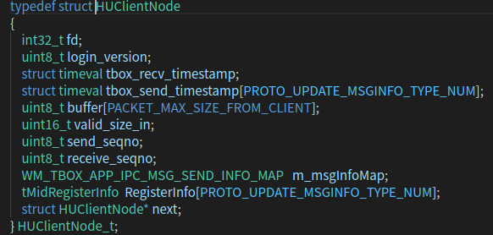
 |  |  |  |  |  |  |  |  |  |  |  |  |  |  | 构建客户端list
 |  |  |  |  |  |  |  |  |  | WM_TBX_HUService_ClientList::getInstance().create(max_conns); |  |  |  |  |  |  |  |  |  |  |  | 新建sClientList

 |  |  |  |  |  |  |  |  |  |  |  |  |  |  |  |  |  |  |  | 获取获取全局最大容量大小 |  |  |  |  |  | 如果传入的capaticy比系统的容量（3）大，则将容量置为系统的最大值
 |  |  |  |  |  |  |  |  |  |  |  |  |  |  |  |  |  |  |  |  |  |  |  |  |  | 如果小于等于则容量设置为传入的容量

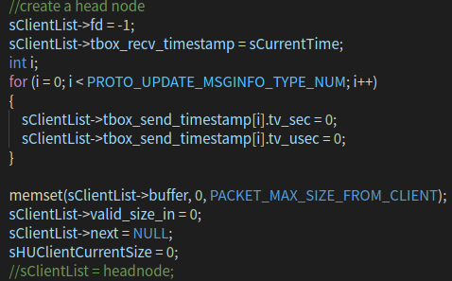
 |  |  |  |  |  |  |  |  |  |  |  |  |  |  |  |  |  |  | 返回sClientList
 |  |  |  |  |  |  |  |  |  |  |  |  |  |  |  |  |  |  |  |  |  | 创建一个头结点

 |  |  |  |  |  |  |  |  |  |  |  |  |  |  |  |  |  |  |  | TCPServer.c

 |  |  |  |  |  |  |  |  |  |  |  |  | TCPServer_init |  |  | 当init的返回值不为0时则一直init
 |  |  |  |  |  |  |  |  |  |  |  |  |  |  |  |  |  |  |  |  | 储存连接的最大上限 |  |  |  | 若系统连接上限大于传入个数，则最大连接活动数设为传入值
 |  |  |  |  |  |  |  |  |  |  |  |  |  |  |  |  |  |  |  |  |  |  |  |  | 否则设为系统最大连接数

 |  |  |  |  |  |  |  |  |  |  |  |  |  |  |  |  |  | 失败返回-1 |  | 创建TCP服务的socket 将socket设置为非阻塞设置监听端口
 |  |  |  |  |  |  |  |  |  |  |  | 创建send_work，receive_work，targetsoc_work线程

 |  |  |  |  |  |  |  |  |  |  |  |  |  |  |  |  |  |  |  |  |  | listen

 |  |  |  |  |  |  |  |  |  |  |  |  |  |  |  |  |  |  |  | 如果rt_code为0， 初始化client fd locker 创建网络线程
 |  |  |  |  |  |  |  |  |  |  |  |  |  |  |  |  | return rt_code

 |  |  |  |  |  |  |  |  |  |  |  |  | checkUSBupdate

 |  |  |  |  |  |  |  |  |  |  |  |  | gettargetsocfromjson

